5M
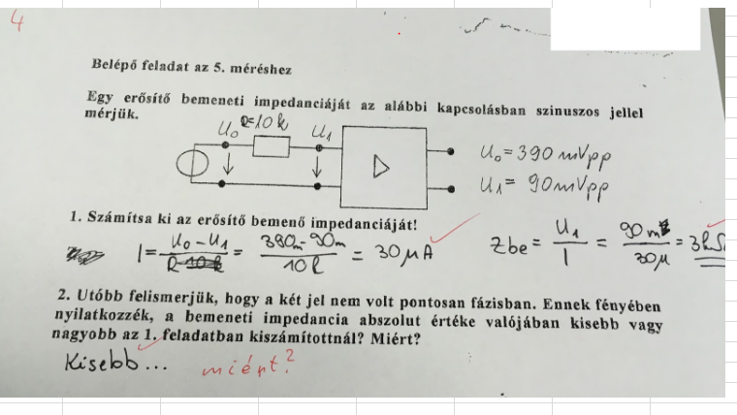
Kurzus, Labvez | Kérdés | Válasz | Megjegyzés
H23 | Ábrán adott: U1=100mV, utána sorba egy 10k-s ellenállás és kondi, majd a tranzisztor bemenete, a tranisztor bemenetén Ub=20mV van. Adja meg h11-et | h11=Ube/Ibe=20mV/Ibe. Ibe=100mv-20mV/10kOhm ->h11=2,5kOhm
C13 | Erősítő kimeneti és bemeneti ellenállásának számítása
C13 | Bemeneti impedancia számítás + egy hozzá kapcsolódó kérdés (lent képen) | Csatolt képen látszik a számítás menete. Ha nincsenek fázisban az értékek, akkor Zbe biztosan KISEBB lesz. Ez a fazorábrából leolvasható: a két fazor között egy fi szög keletkezik, ami miatt a fi=0 (fázisban levő jelek) maximális értéknél biztosan kisebb lesz a bementi impedancia. (Ide jöhet egy kis rajz is két fazorral, köztük fi szöggel.)
K14, Bajor Péter, Berke Dávid | 2016-os beugró kérdésekben látható képeken tranzisztoros kapcsolásban hibrid helyettesítő paramétereket számolni, pl. h21 | h21=I2/I1, I1 = (U1-UB)/R, I2 = (U2- 0)/R | hol vannak 2016 os beugrók? :D
H24 | kis cetliken egy-egy rövid számítási feladatot kapott mindenki, bármit használhattunk hozzá meg volt adva egy alap kapcsolás: hibrid helyettesítő paramétert (pl:h21), erősítést, ki/bemeneti feszültséget/áramot kellett számolni a megadott adatokból | Munkapontit vagy kisjelűt? | először visszaosztották a beugrókat, mert kb 1 embernek lett tényleg jó, végül nem küldtek el senkit
C14 | A csoport: ugyanaz mint a mellékelt képen, B csoport: hasonló feladat, csak 2 féle ábrához kellett Rki-t számolni és utána az volt a kérdés, hogy melyik mérés a pontosabb és miért
H21 | Vik Wikis 2014 es beugrókérdésekből vagy ahhoz hasnolókból, kellett erősítést, h21 et kinek mit számolni, bármit lehetett használni, az enyém konkrétan a házi segítségből volt kimásolható. Szerintem érdemes megcsinálni a 2014 es beugrókat illetve fontos lehet tudni hogy számításnál egy több kOhm os ellenállás kereszt 1/h22 értéke megközelítőleg az ellenállás értéke, így az eredmény h22 nélkül is kijön (R2x(1/h22)=R2)
C11 | Egyik csoport ugyanez, mint a lenti képen, a másik szintén kimeneti ellenállás számítása

10M

Kurzus, Labvez | Kérdés | Válasz | Megjegyzés
H24 | B csoport: 1. Mi az a PLL? Rajzolja fel egy PLL áramkör blokkvázlatát! 2. Mi az a DDS? Rajzolja fel egy DDS áramkör blokkvázlatát! Egy DDS órajel frekvenciája 256MHz, a fázis-regiszter szószélessége 8 bit. Mennyi a frekvencia felbontás? Mennyi a kimeneti frekvencia, ha a frekvencia-regiszter értéke 7? 3. Rajzolja fel az egyszer transzponált FSK vevő blokkvázlatát! 4. Rajzolja fel egy FSK demodulátor blokkvázlatát! | 2. dF= Fclk / 2^m = 1MHz F7 = 7*dF = 7MHz | nem küldtek el senkit első kettőre tudod az már elég
K14 | Mi a PLL, Carson-szabály, Spektrum analizátorról néhány mondat (működés), 3 mérési feladat és műszer felsorolás |  | nem küldtek el senkit

H21 - Rösner Vilmos, Krébesz Tamás | -Blokkvázlat felrajzolása, amely 100 MHz-es jelből 1 GHz-es jelet állít elő + ráírni a blokkelemek ki- és bemenetein a frekvencia értékek. | praktice PLL blokkvázlat, konrkét értékekkel | Alapvetően vezetett mérés volt, kb mindent elmondtak, hogy hogyan kell mérni - nem vészes. Csak a spektrumanalizátor bugos egy kicsit a Wordbe való kép illesztésekor. A házi sem annyira nehéz (vikwikis kidolgozások, csak más paraméterekkel).
 | -Nagylöketű FSK jel idő- és frekvenciatartománybeli képe.
 | -Vivő frekvencia és löket meghatározása adott 0 és 1 bit frekvenciák mellett (f0 = 400 MHz, f1 = 700 MHz).
 | -Mit jelentenek: FSK, VCO, dBW | dBW: 1 W-ra vonatkozó...
 | -Csatorna csillapítása 40 dB, vevőegység érzékenysége -80 dBm. Legalább mekkora teljesítményűnek kell lennie a jelnek? | -40 dBm
K11 (egyik fele) | Két csoport volt, feladatlapot adtak. Az egyik csoport: |  | nem küldtek el senkit
 | 1. Hogyan mérné meg egy szinuszjel amplitúdóját és teljesítményét a spektrumából (vagy talán spektrumanalizátorral?? ) ? | wiki
 | 2. Mi a PLL + a segédlet 6. oldalán lévő ábrából voltak feliratok lefedve, azokat kellett pótolni | segédlet
 | 3. sorolj fel 4 műszert, amit a mérés során használni fogunk. | jegyzőkönyv minta
K11 (másik csoport) | 1. Carson-szabály, 2. a spektrumanalizátor blokkvázlatát kellett kiegészíteni, 3. 3 db mérési feladatot kell felsorolni

